Instructions EN
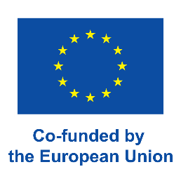
 | ONLY FOR MICRO PROJECTS |  | Annex 7/Micro Consolidated Financial Report

 |  | Annex 7. Consolidated financial report

INSTRUCTIONS

You will find more information in the Project Implementation Manual, chapters 8 and 9.

Only the Lead Partner fills in the report.
Required document in the Final Report

Attach the signed, scanned copy to the Final report in PROMAS, signed paper version to be submitted to MA and send the original signed paper versions to the MA.

For each Interim Report you shall fill in the own sheet and if needed, add more sheets for Interim Reports.

- | Indicate all amounts only in EUR.
- | Costs of Norwegian partners are converted to euro using the same exchange rate as in the project’s original budget.
- | Fill in the tables for Finland, Russia and Sweden and separate table for Norway.
- | Fill in the budget. If the Amendment of the budget was done fill in updated budget.
- | Allocate the amounts only between the main budget lines. Don't add any sub-headings to the form.
- | Add the cumulative amounts from all the partners of final costs from Annex 5.1, if applicable.
- | Remember to sign the form.
- | Auditor must sign the form as well.
- | For printing the form use the A3 size paper.

